Issues
Study AI for FA CCTV record and alarm | Study AI for FA CCTV record and alarm

No | Process | Nội dung mong muốn cảnh báo | Thuộc vấn đề gì | Bằng chứng | Rủi ro | Câu hỏi | Mức độ ưu tiên | Có sẵn camera hay chưa?
1 | DFR-250+500 | 2 công nhân trên cùng 1 vị trí trong khoảng 5 phút trở lên | Thao tác bất thường |  | Không tập trung khi làm , sai điều kiện |  | 2
2 |  | Máy đang hoạt động dừng bất thường và cut roll | Thao tác bất thường |  | Bong nilon, wrinkle |  | 2
3 |  | Đèn nháy trạng thái vàng/ Đỏ khi chạy | Alarm bất thường |  | Máy bất thường , điều kiện chưa đủ công nhân không phát hiện ra để dừng mà vẫn chạy |  | 2
4 |  | Máy đang chạy ,dừng máy thao tác ở dán , cut , nối bằng dính , rồi lại chạy | Thao tác bất thường |  | Bong nilon, wrinkle |  | 2
5 |  | Công nhân ngồi tại vị trí máy đang hoạt động trong thời gian 10 phút | An toàn |  | Mất an toàn | Đứng thì sao? Yếu tố “máy đang hoạt động" có thể cần bỏ qua. Xác định “máy đang hoạt động" qua camera hay microphone thì sẽ làm 1 tác vụ nữa. | 3
6 | Laminate SR | Công nhân ngồi tại vị trí máy đang hoạt động trong thời gian 10 phút | An toàn |  | Mất an toàn |  | 3
7 |  | 2 công nhân trên cùng 1 vị trí trong khoảng 5 phút trở lên | Thao tác bất thường |  | Không tập trung khi làm , sai điều kiện |  | 2
8 |  | Đèn nháy trạng thái vàng/ Đỏ khi chạy | Alarm bất thường |  | Máy bất thường , điều kiện chưa đủ công nhân không phát hiện ra để dừng mà vẫn chạy |  | 2
9 |  | Công nhân ấn chỉnh trên Panel khi máy đang chạy | Thao tác bất thường |  | Có khả năng trên 1 lot có hai điều kiện khác nhau. |  | 2
10 |  | Công nhân không kiểm tra chiều sản phẩm trước khi đưa vào máy | Thao tác bất thường |  | Ngược sản phẩm |  | 2
11 | DI | Công nhân không bóc roll làm sạch trước khi luồn sản phẩm chạy lot mới | Thao tác bất thường |  | Không làm sạch FM gây lỗi Same |  | 2
12 |  | Công nhân không vệ sinh bàn lộ sáng | Thao tác bất thường |  | Không làm sạch FM gây lỗi Same |  | 2
13 |  | Không kiểm tra chiều sản phẩm trước khi đưa vào máy | Thao tác bất thường |  | Ngược chiều, ngược mặt sản phẩm |  | 2
14 |  | Không nhập WCS trước khi chạy hàng | Thao tác bất thường | 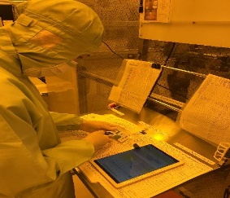 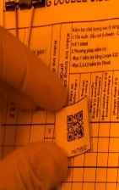 | Không phát hiện ra các bất thường , thời gian điều kiện không đúng thực tế |  | 2
15 |  | Đèn nháy trạng thái vàng/ Đỏ khi chạy | Alarm bất thường |  | Máy bất thường , điều kiện chưa đủ công nhân không phát hiện ra để dừng mà vẫn chạy |  | 2
16 |  | Máy đang chạy dừng chia roll | Thao tác bất thường |  | Bong nilon, wrinkle |  | 2
17 |  | Không gọi chương trình bằng Barcode | Thao tác bất thường |  | Nhầm chương trình |  | 2
18 |  | Không kiểm tra sản phẩm khi bắt đầu lộ sáng | Thao tác bất thường |  | NG sản phẩm |  | 2
19 | Copper Plating | CN bê hàng, roll, dụng cụ bị rơi | An toàn, chất lượng | 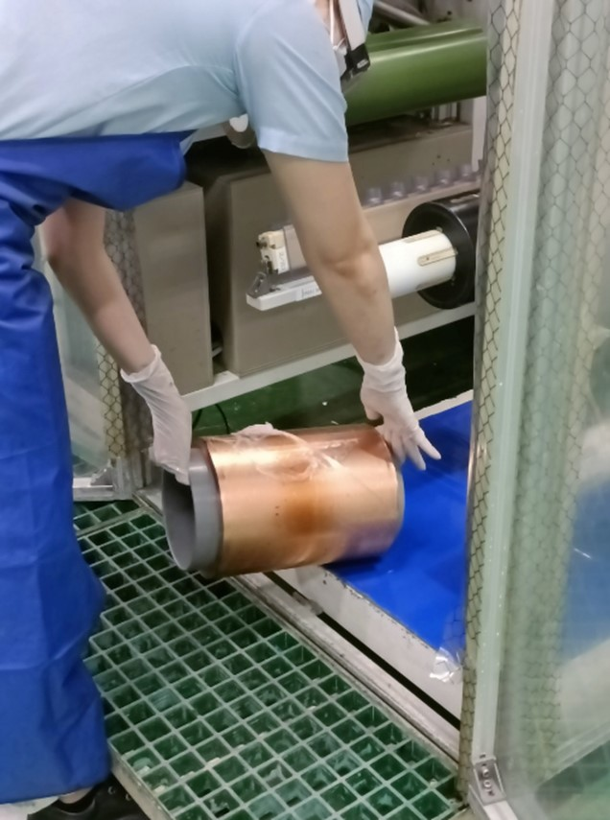 | Có thể làm hỏng hàng, bị thương… |  | 3
20 |  | Phát hiện có sự cháy (khói, lửa,...) | An toàn, chất lượng |  | Sự cố an toàn gây nguy hiểm |  | 3
21 |  | CN không sử dụng đầu đọc barcode để kiểm tra trên sản phẩm | Chất lượng | 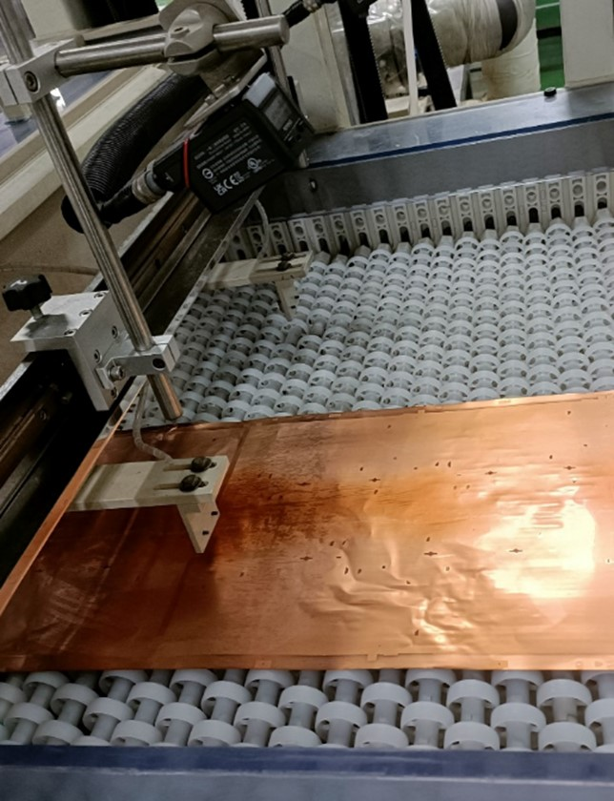 | Có thể gây ra chạy nhầm lót |  | 1
22 |  | Hàng đang chạy CN sử dụng kéo để cắt hàng đầu vào | Chất lượng | 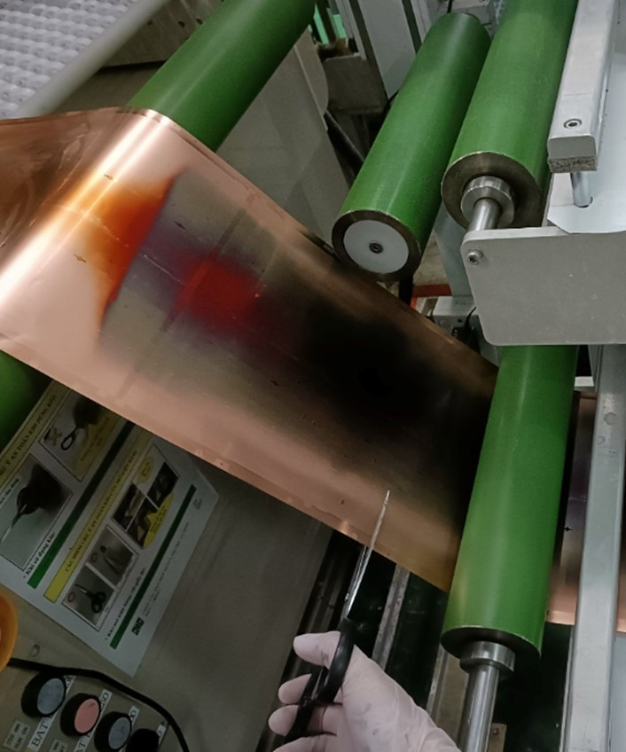 | Máy có thể có sự cố |  | 1
23 |  | Máy đang chạy hàng CN mở cửa cover bể | Chất lượng | 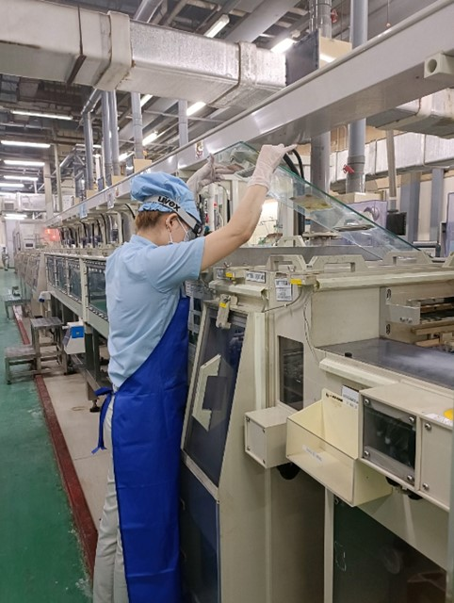 | Máy có thể có sự cố |  | 1
24 |  | CN đứng một chỗ để nhập tablet không mang tablet đi check thông số tại các vị trí máy | Chất lượng | 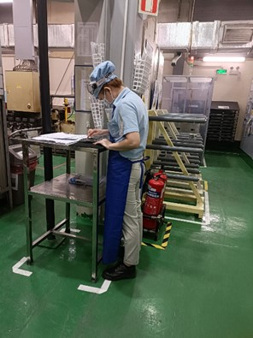 | Có thể chạy hàng trong điều kiện ngoài chuẩn | “quy về bài toán kiểm tra xem nếu công nhân đứng ở 1 chỗ quá lâu” có hợp lý ko? | 1
25 |  | Khi hàng đang chạy nhưng CN chỉ đứng 1 chỗ tại đầu vào hoặc đầu ra không đi lại check máy trong thời gian dài | Chất lượng |  | Không kiểm soát được chất lượng sản phẩm | “quy về bài toán kiểm tra xem nếu công nhân đứng ở 1 chỗ quá lâu” có hợp lý ko? | 1
26 |  | Đèn nháy trạng thái vàng/ Đỏ khi chạy | Bất thường | 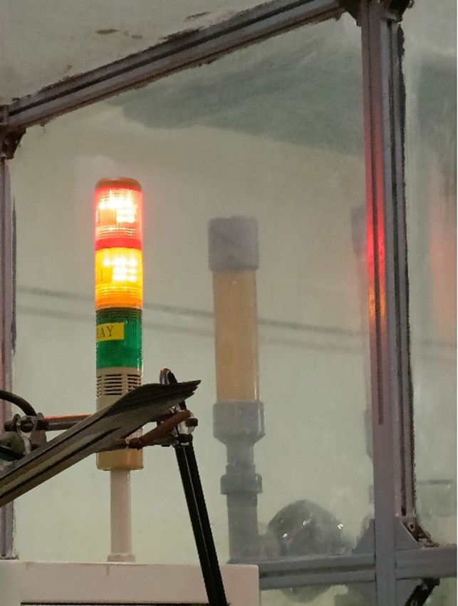 | Có thể có sự cố khi chạy hàng |  | 2
27 |  | Di chuyển qua lại liên tục trong 1 khu vực trong thời gian 120s | Bất thường |  | Có thể có sự cố, CN qua lại để xem xét | Con số 120s có thay đổi không? | 2
28 |  | CN di chuyển vội vã (tốc độ cao, khoảng 3~5m/s) | Bất thường |  | CN vội vã xử lý sự cố |  | 2
29 |  | Tập trung đông người (3 trở lên) ở 1 khu vực quá 60~120s | Bất thường | 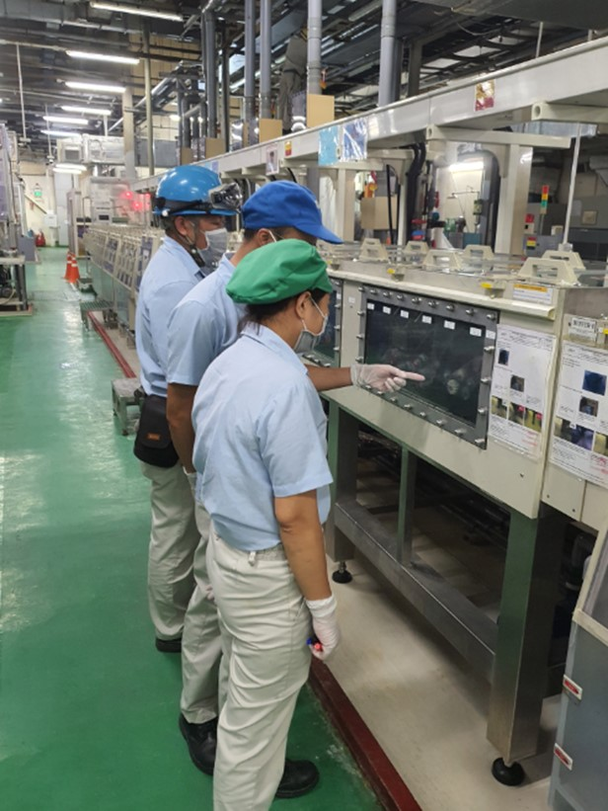 | Có thể có sự cố, CN qua lại để xem xét |  | 2
30 |  | Khi CN maintain xịt rửa dây chuyền không đeo mặt nạ chống bắn hóa chất | An toàn | 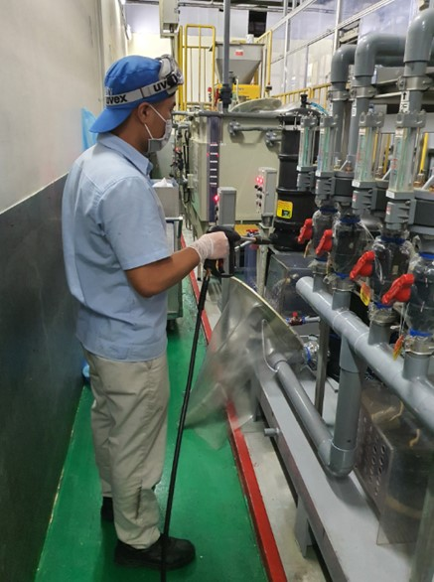 | Có thể gây mất an toàn cho người thao tác |  | 3
31 |  | CN thay filter không mặc quần áo bảo hộ, không đeo kính an toàn | An toàn | 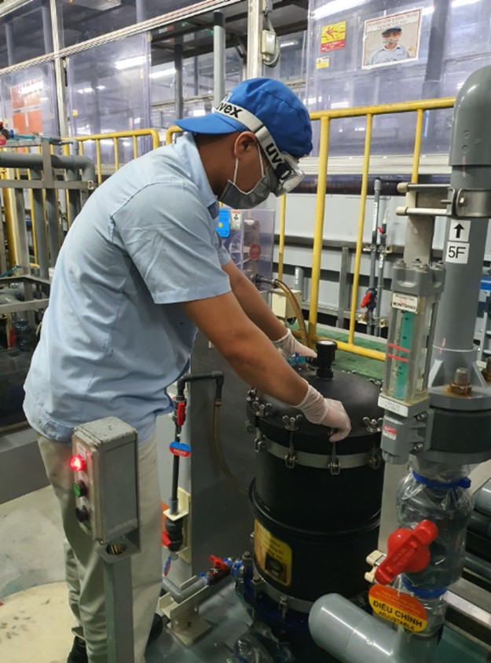 | Có thể gây mất an toàn cho người thao tác |  | 3
32 |  | CN ngó vào bể hóa chất mà không đeo kính an toàn | An toàn | 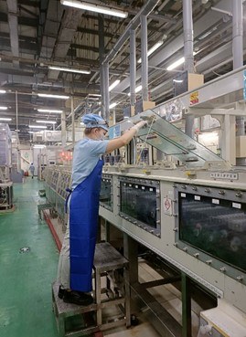 | Có thể gây mất an toàn cho người thao tác |  | 3
33 |  | CN trèo lên thành bể không đội mũ cứng | An toàn | 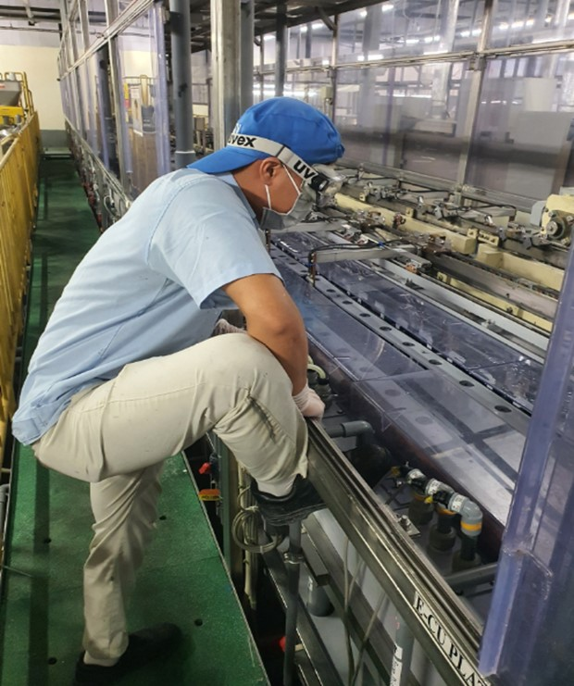 | Có thể gây mất an toàn cho người thao tác |  | 3
34 |  | CN thao tác với sản phẩm nhưng không đeo găng tay cao su | Chất lượng | 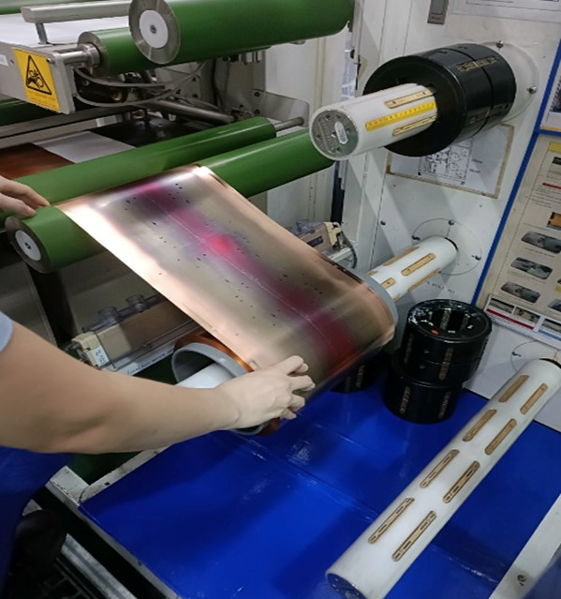 | Có thể gây lỗi cho sản phẩm |  | 1
35 |  | CN maintain bảo dưỡng máy nhưng không thấy có bảng KYT | An toàn | 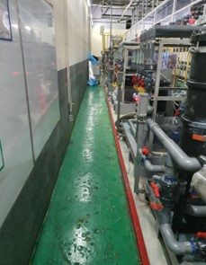 | Có thể gây mất an toàn cho người thao tác |  | 2

